Dashboard
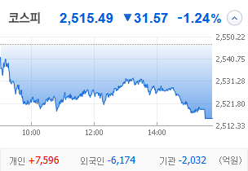
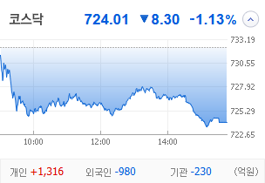
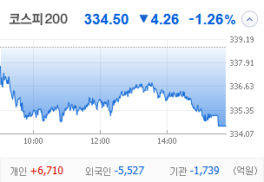
KOSPI | KOSDAQ | KOSPI 200 | 상승종목 |  |  |  |  |  |  |  | 종목별 투자정보
 |  |  | 번호 | 구분 | 종목번호 | 종목명 | 현재가 | 전일비 | 등락률 | URL | 종목명 | 평화홀딩스
 |  |  | 1 | KOSPI | 010770 | 평화홀딩스 | 3,965 | ▲ 915 | 30% | ▶ | 현재가 |  |  |  | 3,965
 |  |  | 2 |  | 090080 | 평화산업 | 1,263 | ▲ 291 | 30% | ▶ | 전일비 |  |  |  | ▲ 915
 |  |  | 3 |  | 014710 | 사조씨푸드 | 5,730 | ▲ 1,315 | 30% | ▶ | 등락률 |  |  |  | 30%
 |  |  | 4 |  | 014160 | 대영포장 | 2,245 | ▲ 515 | 30% | ▶ | 거래량 |  |  |  | 5,760,165
다우산업 | 나스닥 | S&P 500 | 5 |  | 025750 | 한솔홈데코 | 1,180 | △ 222 | 23% | ▶ | 시가총액(억) |  |  |  | 580
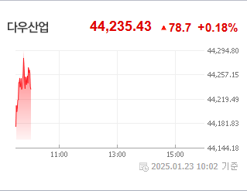
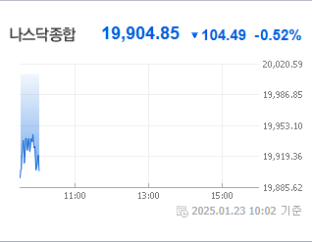
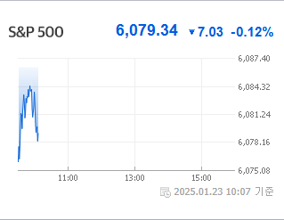
 |  |  | 6 |  | 006090 | 사조오양 | 9,930 | △ 1,860 | 23% | ▶ | 영업이익(억) |  |  |  | 168
 |  |  | 7 |  | 091810 | 티웨이항공 | 3,990 | △ 590 | 17% | ▶ | 외국인비율(%) |  |  |  | 14.91
 |  |  | 8 |  | 011300 | 성안머티리얼스 | 785 | △ 90 | 13% | ▶ | PER(배) |  |  |  | -6.69
 |  |  | 9 |  | 010420 | 한솔PNS | 1,245 | △ 128 | 11% | ▶ | ROE(%) |  |  |  | 8
 |  |  | 10 |  | 010120 | LS ELECTRIC | 232,000 | △ 17,500 | 8% | ▶ | PBR(배) |  |  |  | 0.56
USD환율 | JPY환율 | EUR환율 | 1 | KOSDAQ | 331520 | 밸로프 | 833 | ▲ 192 | 30% | ▶
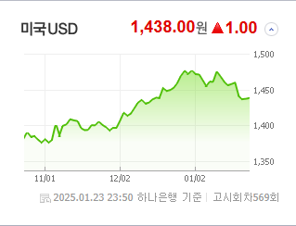
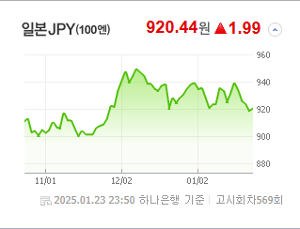
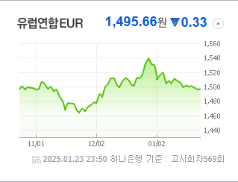
 |  |  | 2 |  | 008290 | 원풍물산 | 575 | ▲ 132 | 30% | ▶ | 종목별 전자공시 |  |  | 오늘의 리포트
 |  |  | 3 |  | 066360 | 체리부로 | 1,041 | △ 206 | 25% | ▶ | 파일명 |  | URL | 구분 | 개수
 |  |  | 4 |  | 069540 | 빛과전자 | 1,481 | △ 262 | 21% | ▶ | 임원ㆍ주요주주특정증권등소유상황보고서 |  | ▶ | 시황정보 | 14
 |  |  | 5 |  | 313760 | 캐리 | 3,840 | △ 620 | 19% | ▶ | 주식등의대량보유상황보고서(일반) |  | ▶ | 투자정보 | 10
 |  |  | 6 |  | 226330 | 신테카바이오 | 7,000 | △ 890 | 15% | ▶ | 최대주주등소유주식변동신고서 |  | ▶ | 종목분석 | 30
WTI | 유가 | 금 | 7 |  | 046940 | 우원개발 | 3,625 | △ 455 | 14% | ▶ | 최대주주등소유주식변동신고서 |  | ▶ | 산업분석 | 8
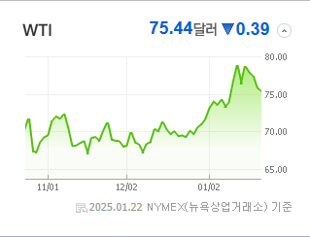
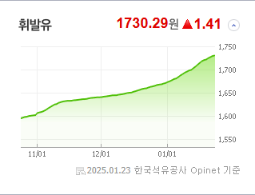
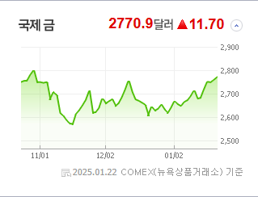
 |  |  | 8 |  | 432720 | 퀄리타스반도체 | 13,350 | △ 1,290 | 11% | ▶ | 타인에대한담보제공결정 (자회사의 주요경영사항) |  | ▶ | 경제분석 | 6
 |  |  | 9 |  | 126640 | 화신정공 | 1,865 | △ 180 | 11% | ▶ | 타인에대한담보제공결정 (자회사의 주요경영사항) |  | ▶ | 경제전망리포트
 |  |  | 10 |  | 060590 | 씨티씨바이오 | 7,440 | △ 700 | 10% | ▶ | 타인에대한채무보증결정 |  | ▶ | 2024년 11월 경제전망보고서(Indigo Book)_FFFFF.pdf
 |  |  |  |  |  |  |  |  |  |  | 임원ㆍ주요주주특정증권등소유상황보고서 |  | ▶

 | 전일대비
건강관리기술 | 3.57%
기타금융 | 2.84%
전기장비 | 1.45%
식품과기본식료품소매 | 1.14%
포장재 | 1.06%
제약 | 1.00%
생물공학 | 0.79%
항공화물운송과물류 | 0.75%
도로와철도운송 | 0.47%
무선통신서비스 | 0.43%
레저용장비와제품 | 0.30%
담배 | 0.29%
다각화된통신서비스 | 0.28%
항공사 | 0.23%
다각화된소비자서비스 | 0.19%
광고 | 0.16%
건강관리장비와용품 | 0.02%
자동차 | -0.04%
상업서비스와공급품 | -0.11%
카드 | -0.12%
소프트웨어 | -0.12%
사무용전자제품 | -0.13%
부동산 | -0.14%
은행 | -0.19%
기타 | -0.20%
통신장비 | -0.21%
운송인프라 | -0.21%
업종별 시세 |  |  | 주요 뉴스 |  |  |  |  |  |  |  | 종목별 뉴스공시
 |  |  | 어제의 주요 증권 뉴스는 고려아연의 주주총회 파행과 관련해 경영권 분쟁이 법정으로 이어질 것으로 전망되고, 트럼프 전 대통령의 발언이 미국 증시에 영향을 끼쳤으며, SK하이닉스가 최대 실적을 기록한 소식 등이 주목받았습니다. |  |  |  |  |  |  |  | 제목 |  |  | URL | 종목명
 |  |  |  |  |  |  |  |  |  |  | [오늘의 급등주] ‘김문수 종친주’ 평화홀딩스, 52주 신고가 갱신 |  |  | ▶ | 평화홀딩스
 |  |  |  |  |  |  |  |  |  |  | [마켓뷰] 6일 쉬는 동안 뭔 일 터질지 몰라... 코스피 1%대 하락... |  |  | ▶ | 평화산업
 |  |  |  |  |  |  |  |  |  |  | [코스피 마감] 외인·기관 팔자에 1%↓…2510선 내려앉아 |  |  | ▶ | 대영포장
 |  |  | 출처 |  | 제목 |  |  |  |  | URL | 대명소노그룹, 티웨이 경영권 인수 돌입 동영상기사 |  |  | ▶ | 티웨이항공
 |  |  | 매일경제 |  | 고려아연 주총 파행 … 경영권 분쟁 법정으로 |  |  |  |  | ▶ | 오늘의 증시 일정(23일) |  |  | ▶ | 성안머티리얼스
 |  |  | 매일경제 |  | “서학개미 잠은 다 잤네”…돌아온 트럼프, 폭풍 SNS 올릴 때마다 주가 요동 |  |  |  |  | ▶ | 한솔PNS, 지난해 영업익 34억…흑자전환 |  |  | ▶ | 한솔PNS
 |  |  | 이코노미스트 |  | 김광일 MBK 부회장, ‘법정 대결’ 예고…“최윤범 지키기, 얼마나 더 유린당해야” |  |  |  |  | ▶ | LS일렉트릭, 지난해 영업이익 3897억…전년보다 20% 증가 |  |  | ▶ | LS ELECTRIC
 |  |  | 매일경제 |  | “배당은 그대로인데 경영진 성과급은 왜?”…소액주주들의 반란, 이유 있다는데 |  |  |  |  | ▶ | [특징주]빛과전자, 美데이터센터 광모듈 시장 공략…트럼프 AI 투자 기... |  |  | ▶ | 빛과전자
 |  |  | 이데일리 |  | 동서울터미널 개발, 다음달 조치계획 제출…걸림돌 해소되나 |  |  |  |  | ▶ | 신테카바이오, AI 신약개발 플랫폼 특허 추가 취득 |  |  | ▶ | 신테카바이오
 |  |  | MBN |  | 10분 영상 10초 만에 요약 뚝딱…갤럭시 S25 출시 AI폰 경쟁 불붙는다 |  |  |  |  | ▶ | 퀄리타스, 美 정부 ‘실리콘 포토닉스’ 올인… 반도체 속도 ‘수백배..... |  |  | ▶ | 퀄리타스반도체
 |  |  | MBN |  | "HBM 날개 달고 훨훨" SK하이닉스, 삼성전자 제쳤다 |  |  |  |  | ▶
 |  |  | 디지털타임스 |  | 리테일 강화로 새 판 짜는 메리츠證, 고액자산가까지 정조준 |  |  |  |  | ▶
 |  |  | 이코노미스트 |  | ‘순환출자 카드로 역전’ 고려아연, MBK·영풍 이사회 장악 저지 성공 |  |  |  |  | ▶
 |  |  | 한국경제 |  | 고려아연, '상호주 제한'에 영풍 무력화…법정다툼 장기화 불가피 [종합] |  |  |  |  | ▶
 |  |  | 이데일리 |  | IPO 제도 개편 나선 당국…VC 투자금 회수 '난감'[마켓인] |  |  |  |  | ▶
 |  |  | 서울경제 |  | 고려아연, 영풍 의결권 배제…'경영권 분쟁' 결국 법정 간다 [시그널] |  |  |  |  | ▶
 |  |  | 파이낸셜뉴스 |  | 증권주 사모으는 외국인·기관… 예탁금도 반등 |  |  |  |  | ▶
 |  |  | 파이낸셜뉴스 |  | 7월 사라질 해외주식 TR ETF… 대안 'TR ETN' 뜨나 |  |  |  |  | ▶
 |  |  | 파이낸셜뉴스 |  | 관세 폭탄·확장 재정정책 유력.. 채권·달러 변동성 확대 불가피 [트럼프 2.0시대] |  |  |  |  | ▶
 |  |  | 한국경제 |  | 타이슨과 '오징어게임2'가 만든 깜짝 실적…넷플릭스, 23년만 최고가 |  |  |  |  | ▶

